Sheet1
重庆市长生桥中学校2025年散打社团训练设施设备采购（第二次）招标控制价
序号 | 设施设备名称 | 参考图片 | 项目特征 | 数量 | 单价限价 | 总价限价（元）
1 | 武术散打场地卷垫 | 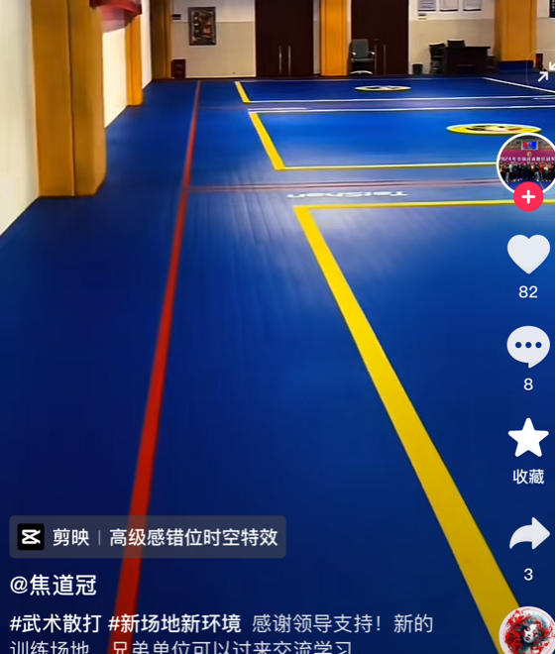 | [项目特征] 1.颜色:蓝色 2.图案:印有带中国武术协会标准8×8武术散打比赛场地图案 3.厚度:4-5cm [工作内容] 1.采购 2.验收 | 150㎡ | 123元/㎡ | 18450
2 | 墙面四周防撞软包 |  | [项目特征] 1.颜色:橙黄色 2.安装高度:1.5米 [工作内容] 1.采购 2.安装 3.验收 | 55㎡ | 100元/㎡ | 5500
3 | 泰拳散打拳击沙袋 | 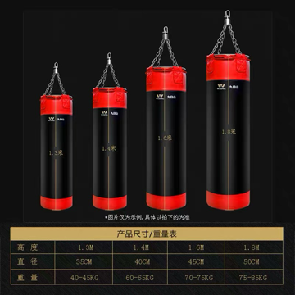 | [项目特征] 1.规格及数量:长180cm直径45-50厘米的6个，长120cm直径45cm的1个，T字型沙袋1个 2.填充物材质及要求:纯碎布填充不需要泡沫内胆，需要填充紧实重一点 3.安装要求:需焊接钢管架在天花板作为悬挂吊点 4.参考品牌:NAZOboxing、九日山、HBW欧式泰拳等 [工作内容] 1.采购 2.安装 3.验收 | 8个 | 2500元/个 | 20000
4 | 拳击加厚护胸 | 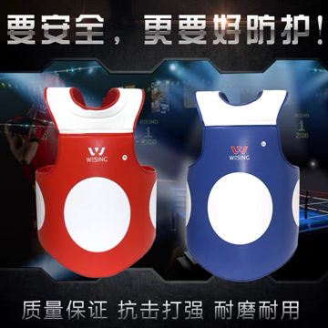 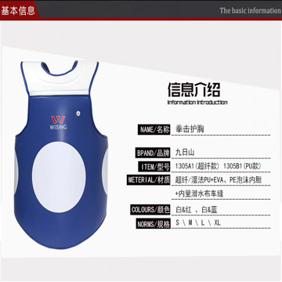 | [项目特征] 1.厚度:约8cm 2.颜色及数量:红蓝各5套 3.参考品牌:NAZOboxing、九日山、HBW欧式泰拳等 [工作内容] 1.采购 2.验收 | 10套 | 413元/个 | 4130
5 | 摔跤假人 |  | [项目特征] 1.规格及数量:高160重40kg两个、高160重50kg四个、高170重60kg两个 [工作内容] 1.采购 2.验收 | 8个 | 500元/个 | 4000
6 | 置物架 |  | [项目特征] 1.层数:4层 2.规格:单层高度60cm深度60cm，约6米长 [工作内容] 1.采购 2.验收 | 6米 | 100元/米 | 600
7 | 泰拳腕磁王拳套 |  | [项目特征] 1.颜色:12oz蓝色、16oz白色 2.参考品牌:HBW欧式泰拳、NAZOboxing、winning等 [工作内容] 1.采购 2.验收 | 5对 | 878元/对 | 4390
8 | 墙面全身镜子 |  | [项目特征] 1.高度:1.8米 2.安装方式:免钉胶粘贴 [工作内容] 1.采购 2.安装 3.验收 | 10米 | 280元/米 | 2800
9 | 泰拳空气拳腿靶 |  | [项目特征] 1.颜色及数量:蓝色三对，白色三对 2.参考品牌:HBW欧式泰拳、NAZOboxing、winning等 [工作内容] 1.采购 2.验收 | 6对 | 500元/对 | 3000
10 | 加厚拳击猴脸护头 |  | [项目特征] 1.专业拳击护头，脸颊颧骨处有护垫，下巴处无连接 2.参考品牌:HBW欧式泰拳、NAZOboxing、winning等 [工作内容] 1.采购 2.验收 | 2个 | 400元/个 | 800
11 | 加厚拳击横梁护头 |  | [项目特征] 1.专业拳击护头，脸颊颧骨处有护垫，下巴处无连接 2.参考品牌:HBW欧式泰拳、NAZOboxing、winning等 [工作内容] 1.采购 2.验收 | 2个 | 600元/个 | 1200
12 | 自由卧推深蹲一体架 |  | [项目特征] 1.规格型号:含卧推凳、2根标准杠铃杆和150kg杠铃片 2.精度要求:最小片精确到2.5kg [工作内容] 1.采购 2.验收 | 1套 | 6000元/套 | 6000
13 | 壶铃一套 |  | [项目特征] 1.规格及数量:10kg两个，12kg两个，14kg两个 [工作内容] 1.采购 2.验收 | 1套 | 800元/套 | 800
14 | 弹力绳 |  | [项目特征] 1.规格及数量:20、30、40kg各6根 [工作内容] 1.采购 2.验收 | 18根 | 30元/根 | 540
15 | 凝胶缠手带 |  | [项目特征] 1.材质:带有凝胶护垫的缠手带 2.参考品牌:HBW欧式泰拳、NAZOboxing、winning等 [工作内容] 1.采购 2.验收 | 10副 | 88元/副 | 880
16 | 跳箱四合一1套 |  | [项目特征] 1.材质:四合一一套 [工作内容] 1.采购 2.验收 | 1套 | 840元/套 | 840
17 | 敏捷圈 |  | [项目特征] 1.规格:直径45厘米 [工作内容] 1.采购 2.验收 | 20个 | 1.5元/个 | 30
18 | 跨栏架 |  | [项目特征] 1.规格及数量:15cm10个，40cm40个，50cm40个，60cm10个 [工作内容] 1.采购 2.验收 | 100个 | 10元/个 | 1000
19 | 药球一套 |  | [项目特征] 1.规格及数量:4kg5kg6kg7kg各一个 [工作内容] 1.采购 2.验收 | 4个 | 70元/个 | 280
20 | 灯光照明设备 |  | [项目特征] 1.数量及规格:日光灯8-10个，10-20w [工作内容] 1.采购 2.安装 3.验收 | 若干 | 946.2 | 946.2
21 | 排气通风风扇设备 |  | [项目特征] 1.规格及数量:工业大风扇2个以及其他通风设备 [工作内容] 1.采购 2.验收 | 若干 | 500 | 500
22 | 绑腿沙袋 |  | [项目特征] 1.规格及数量:2kg、3kg、4kg、5kg各两对 [工作内容] 1.采购 2.验收 | 8对 | 30元/对 | 240
23 | 小哑铃 |  | [项目特征] 1.规格及数量:1.5kg10对，2kg10对 [工作内容] 1.采购 2.验收 | 20对 | 20元/对 | 400
24 | 龙款散打服 | 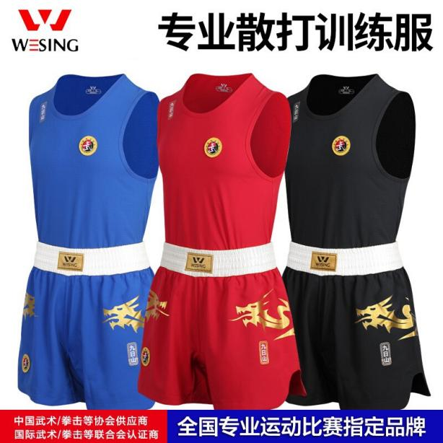 | [项目特征] 1.规格及数量:红蓝两种颜色背心加短裤为一套，S码女款凤裙款1套、M码女款凤裙款2套、M码男款龙服款1套、L码女款凤裙款2套、L码男款龙服款2套、XL码男款龙服款2套、XXL码男款龙服款2套 2.参考品牌:九日山、大业亨通、泰山等 [工作内容] 1.采购 2.验收 | 12套 | 384元/套 | 4608
25 | 散打超纤皮拳套武协认证比赛款 |  | [项目特征] 1.规格及数量:10oz4副、12oz6副、14oz2副 2.参考品牌:九日山、大业亨通、泰山等 [工作内容] 1.采购 2.验收 | 12副 | 400元/副 | 4800
26 | 泰拳胸靶 |  | [项目特征] 1.颜色:黑、绿、粉、白、蓝各1个 2.参考品牌:NAZOboxing、winning、HBW欧式泰拳等 [工作内容] 1.采购 2.验收 | 5个 | 700元/个 | 3500
27 | 拳套 |  | [项目特征] 1.材质:墨西哥马鬃毛填充 2.参考品牌:NAZOboxing、winning、HBW欧式泰拳等 [工作内容] 1.采购 2.验收 | 4副 | 428元/副 | 1712
28 | 泰拳护齿 |  | [项目特征] 1.材质:需要可以定型的单边护齿 2.参考品牌:NAZOboxing、winning、HBW欧式泰拳等 [工作内容] 1.采购 2.验收 | 10个 | 68元/个 | 680
最高限价金额 |  |  |  |  |  | 92626.2

